Hoja1
Ejercicios propuestos
ejercicio #1
1.Se sorteo un viaje a Roma entre los 120 mejores clientes de una agencia de Automóviles. De ellos, 65 son mujeres, 80 están casado y 45 son mujeres son casada.
$$X^{2}$$
 |  |  |  |  |  |  | pasos |  | N columnas -1 | N filas -1
 |  |  |  |  |  |  | 0.064 | 0.128 | 1 | 1
 |  |  |  |  |  |  | 0.076 | 0.152
frecuencia esperada
$$X^{2}$$
 | Casada | Soltera | Total |  |  |  | 0.42
Mujer | 45 | 20 | 65 |  |  | df | 1
Hombre | 35 | 20 | 55 |  |  | valor critico X² | 0.45
Total | 80 | 40 | 120

frecuencia observada
 | Casada | Soltera | Total | Categoria | Casados | Solteros | Total
Mujer | 43.33 | 21.67 | 65 | Mujeres | 37.50% | 16.66% | 54.17%
Hombre | 36.67 | 18.33 | 55 | Hombres | 29.16% | 16.66% | 45.83%
Total | 80 | 40 | 120 | Total | 66.66% | 33.33% | 100%

 | Caso No.1:
 | Concluir
 | El valor calculado de 𝜒2=0.398 es menor que el valor crítico 3.841.

 | Conclusión: No se rechaza la hipótesis nula. Esto significa que no hay evidencia estadística suficiente para concluir que género y estado civil están relacionados.

Hoja2
Ejercicios propuestos
ejercicio #2
 |  |  |  |  | 0.009 | 0.012 | N de filas -1 | N de columnas -1
frecuencia observada |  |  |  |  | 0.004 | 0.005 | 1 | 1
Alergia | Con Azucar | Sin Azucar | Total
$$X^{2}$$
Presenta Alergia | 20 | 15 | 35 |  | 0.029
No tiene Alergia | 50 | 35 | 85 | df | 1
Total | 70 | 50 | 120 | valor critico X² | 0.45 |  | Alergia | Con azucar | Sin azucar | Total
 |  |  |  |  |  |  | Marca A | 17% | 13% | 29%
freceuncia esperada |  |  |  |  |  |  | Marca B | 42% | 29% | 71%
Alergia | Con Azucar | Sin Azucar | Total | porcentaje que prefiere café marca A sin azucar |  |  | Total | 58% | 42% | 100%
Presenta Alergia | 20.42 | 14.58 | 35 | 43%
No tiene Alergia | 49.58 | 35.42 | 85
Total | 70 | 50 | 120

 | Caso No.2:

 | El valor calculado de 𝜒2=0.0293 es menor que el valor crítico 3.841.

 | Conclusión: No se rechaza la hipótesis nula. Esto significa que no hay evidencia suficiente para concluir que el consumo de azúcar está relacionado con la alergia.

Hoja3
Ejercicios Propuestos
Ejercicio #3
En un hospital se registraron 120 pacientes para un estudio sobre alergias y su relación con el uso de un medicamento. Los resultados son

frecuencia observada |  |  |  |  | 0.009 | 0.012
Alergia | Con medicamento | Sin Medicamento | Total |  | 0.004 | 0.005 | Alergia | Con medicamento | Sin Medicamento | Total
Presenta Alergia | 20 | 15 | 35 |  |  |  | Presenta Alergia | 20% | 15% | 35%
$$X^{2}$$
No tiene Alergia | 50 | 35 | 85 |  | 0.029 |  | No tiene Alergia | 50% | 35% | 85%
Total | 70 | 50 | 120 | df | 1 |  | Total | 70% | 50% | 120%
 |  |  |  | valor critico X²
frecuencia esperada
Alergia | Con medicamento | Sin Medicamento | Total | probabilidad de que un paciente que use medicamento tenga alergia
Presenta Alergia | 20.42 | 14.58 | 35 | 58%
No tiene Alergia | 49.58 | 35.42 | 85
Total | 70 | 50 | 120 | analisis
 |  |  |  | La tendencia entre la alergia y el uso de medicamento ya que de 35 pacientes que presentaron alergia, 20 usaron el medicamento lo que equivale a 57% del total de pacientes con este padecimiento.
grafico
Alergia segun el uso de medicamento

Hoja4
Ejercicios propuestos
Ejercicio #4
Se estudió el uso de redes sociales según el rango de edad |  |  |  | 4.7407407407 | 9.8461538462 | Edades | Usa redes soc. | No usa red. Soc. | Total
 |  |  |  | 0.16005291005 | 0.33241758242 | 18-37 | 35% | 5% | 40%
frecuencia observada |  |  |  | 10.416666667 | 21.634615385 | 38-57 | 25% | 10% | 35%
Edades | Usa redes sociales | No usa redes sociales | Total |  |  | 58-77 | 8% | 18% | 25%
$$X^{2}$$
18-37 | 70 | 10 | 80 |  | 47.13 | Total | 68% | 33% | 100%
38-57 | 50 | 20 | 70 | df | 4
58-77 | 15 | 35 | 50 | valor critico X² | 3.35
Total | 135 | 65 | 200

Frecuencia esperada
Edades | Usa redes sociales | No usa redes sociales | Total
18-37 | 54.00 | 26.00 | 80
38-57 | 47.25 | 22.75 | 70
58-77 | 33.75 | 16.25 | 50
Total | 135 | 65 | 200

analisis
Diferencia del primero grupo poblacional de entre 18-37 años tienen un mayor uso de redes sociales en comparacion a edades mayores con las demas edades interviene en el manejo de estas redes, los grupos menores tienen mas uso ya que se puede decir que la diferencia en la crianza entre las demas varío según su infancia , en cambio otra diferencia , es el avance tecnologico ,este vario segun la generación.

Hoja5
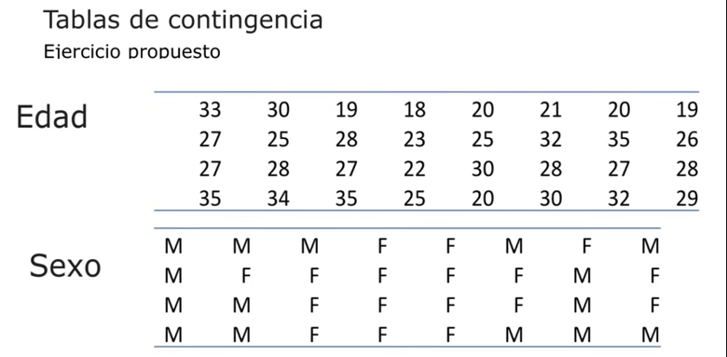

15 MASCULINOS
17 FEMENINOS
 | K | EDAD | Fi
 | 1 | 18-21 | 6
N= 32 | 2 | 21-24 | 3 |  |  | K | EDAD | M | F | TOTAL
 | 3 | 24-27 | 4 |  |  | 1 | 18-21 | 2% | 4% | 6%
Wmax - Wmin | 4 | 27-30 | 9 |  |  | 2 | 21-24 | 1% | 2% | 3%
35 - 18 = 17 | 5 | 30-33 | 5 |  |  | 3 | 24-27 | 0% | 4% | 4%
 | 6 | 33-36 | 5 |  |  | 4 | 27-30 | 8% | 1% | 9%
√32 = 6 |  |  | 32 |  |  | 5 | 30-33 | 3% | 2% | 5%
 |  |  |  |  |  | 6 | 33-36 | 3% | 2% | 5%
Amplitud b= w/k = 17/6 = 3 |  |  |  |  |  |  | TOTAL | 17% | 15% | 32%
 | K | EDAD | M | F | TOTAL
Wmin + B | 1 | 18-21 | 2 | 4 | 6
18 + 3= 21 | 2 | 21-24 | 1 | 2 | 3
 | 3 | 24-27 | 0 | 4 | 4
 | 4 | 27-30 | 8 | 1 | 9
 | 5 | 30-33 | 3 | 2 | 5
 | 6 | 33-36 | 3 | 2 | 5
 |  | TOTAL | 17 | 15 | 32

 | E=(Total de la fila×Total de la columna) / Total general

 |  |  | M | F
 |  |  | 3.1875 | 2.8125
 |  |  | 1.5938 | 1.4063
 |  |  | 2.125 | 1.875
 |  |  | 4.7813 | 4.2188
 |  |  | 2.6563 | 2.3438
 |  |  | 2.6563 | 2.3438

 | Cálculo del Valor de Chi Cuadrado:

 |  |  | M | F | TOTAL
 |  |  | 0.4411 | 0.5265 | 0.9676
 |  |  | 0.2214 | 0.2947 | 0.5161
 |  |  | 2.125 | 2.25 | 4.375
 |  |  | 2.1442 | 2.4534 | 4.5976
 |  |  | 0.0427 | 0.0956 | 0.1383
 |  |  | 0.0427 | 0.0956 | 0.1383
 |  |  | 5.0171 | 5.7158 | 10.7329

 | Grados de Libertad (df):
 | df=(numero de filas−1)×(numero de columnas−1)
 | df=(6−1)×(2−1)=5
Consulta la Tabla de Chi Cuadrado: Para df = 5 y un nivel de significancia de 0.05, el valor crítico de chi cuadrado es aproximadamente 11.07.
Interpretación: Comparamos el valor calculado (10.7329) con el valor crítico (11.07). Dado que 10.7329 < 11.07, no rechazamos la hipótesis nula. Esto significa que no hay evidencia suficiente para afirmar que las variables "Edad" y "Sexo" están asociadas de manera significativa en esta muestra.

Hoja7
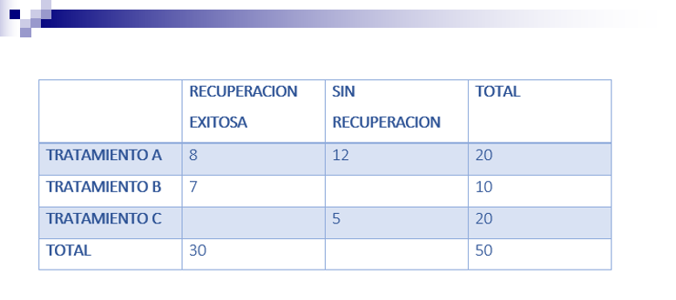
Ejercicios propuestos
Ejercicios #7

 | RECUPERACION | NO RECUPERACION | TOTAL |  | RECUPERACION | NO RECUPERACION | TOTAL
TRAT. A | 8 | 12 | 20 | TRAT. A | 8% | 12% | 20%
TRAT. B | 7 | 3 | 10 | TRAT. B | 7% | 3% | 10%
TRAT. C | 5 | 15 | 20 | TRAT. C | 5% | 15% | 20%
 | 20 | 30 | 50 |  | 0.2 | 0.3 | 50%

 | E=(Total de la fila×Total de la columna) / Total general

 | 8 | 12
 | 4 | 6
 | 8 | 12

 | Calcular el Valor de Chi Cuadrado
 | Usamos la fórmula:
 | χ2=∑(O−E)2 / E

 | 0 | 0 | 0
 | 2.25 | 1.5 | 3.75
 | 1.125 | 0.75 | 1.875
 | 3.375 | 2.25 | 5.625

 | Con df = 2 (grados de libertad (numero de filas−1)×(numero de columnas−1) y un nivel de significancia común (0.05), el valor crítico de chi cuadrado es aproximadamente 5.991.
 | Dado que 5.625 < 5.991, no rechazamos la hipótesis nula. Esto significa que no hay evidencia suficiente para afirmar que los tratamientos tienen un efecto diferente en la recuperación

Hoja8
ejercicios propuestos
ejercicio #8
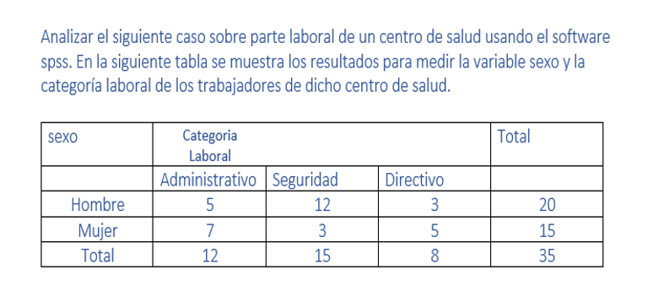

Calcular los Totales Esperados
Para cada celda, utilizamos la fórmula:
E=(Total de la fila×Total de la columna) / Total general

6.857 | 8.571 | 4.571
5.143 | 6.429 | 3.429

Calcular el Valor de Chi Cuadrado
Usamos la fórmula:
χ2=∑(O−E)2 / E

0.503 | 1.392 | 0.539 | 2.434
0.682 | 1.828 | 0.721 | 3.231
1.185 | 3.22 | 1.26 | 5.665

Con df= 2 (grados de libertad (numero de filas−1)×(numero de columnas−1) y un nivel de significancia común (0.05), el valor crítico de chi cuadrado es aproximadamente 5.991.
Dado que 5.665 < 5.991, no rechazamos la hipótesis nula. Esto significa que no hay evidencia suficiente para afirmar que las categorías laborales están distribuidas de manera diferente entre hombres y mujeres en este caso.

